Лист1
ID | Parameter | Value | Expected Result
Login
B1 | Min-1 | 1 | Сообщение: "Login is too short, dude!"
B2 | Min | 2 | Успех
B3 | Average | 25 | Успех
B4 | Max | 50 | Успех
B5 | Max+1 | 51 | Поле не позволяет ввести больше 50 символов
Password
B6 | Min-1 | 6 | Сообщение: "Password is too short, dude!"
B7 | Min | 7 | Успех
B8 | Average | 20 | Успех
B9 | Max | 30 | Успех
B10 | Max+1 | 31 | Поле не позволяет ввести больше 30 символов
Email
B11 | Invalid | mail.com | Сообщение: "Something wrong with your e-mail, dude!"
B12 | Valid | test@example.com | Успех
B13 | Max | 320 символов | Успех
B14 | Max+1 | 321 символ | Поле не позволяет ввести больше 320 символов
Date of birth
B15 | Invalid (день) | 00.01.2004 | Сообщение: "Something wrong with your date of birth, dude!"
B16 | Min (день) | 2004-01-01 | Успех
B17 | Max (день) | 2004-01-31 | Успех
B18 | Max+1 (день) | 32.01.2004 | Сообщение: "Something wrong with your date of birth, dude!"
B19 | Invalid (месяц) | 01.00.2004 | Сообщение: "Something wrong with your date of birth, dude!"
B20 | Min (месяц) | 2004-01-01 | Успех
B21 | Max (месяц) | 2004-12-01 | Успех
B22 | Max+1 (месяц) | 01.13.2004 | Сообщение: "Something wrong with your date of birth, dude!"
B23 | Min-1 (год) | not listed | -
B24 | Min (год) | not listed | -
B25 | Max (год) | not listed | -
B26 | Max+1 (год) | not listed | -
B27 | Min-1 (возраст) | 2008-03-03 | Сообщение: "Seems like you’re too young, fella!"
B28 | Min (возраст) | 2007-03-03 | Успех
B29 | Min (возраст, вчера) | 2007-03-03 | Успех
UserPic
B30 | Invalid | .png файл | "Oops, only .jpg is allowed!"
B31 | Valid | .jpg, 800x600, 1MB | Успех
B32 | Invalid | .jpg, 801x601, 1.1MB | "Awesome pic, but too big!"

Вид транспорта | Период | Способ оплаты
Автобус | День | Картой
Автобус | День | Наличными
Автобус | Неделя | Картой
Автобус | Неделя | Наличными
Автобус | Декада | Картой
Автобус | Декада | Наличными
Автобус | Месяц | Картой
Автобус | Месяц | Наличными
Троллейбус | День | Картой
Троллейбус | День | Наличными
Троллейбус | Неделя | Картой
Троллейбус | Неделя | Наличными
Троллейбус | Декада | Картой
Троллейбус | Декада | Наличными
Троллейбус | Месяц | Картой
Троллейбус | Месяц | Наличными
Метро | День | Картой
Метро | День | Наличными
Метро | Неделя | Картой
Метро | Неделя | Наличными
Метро | Декада | Картой
Метро | Декада | Наличными
Метро | Месяц | Картой
Метро | Месяц | Наличными
Трамвай | День | Картой
Трамвай | День | Наличными
Трамвай | Неделя | Картой
Трамвай | Неделя | Наличными
Трамвай | Декада | Картой
Трамвай | Декада | Наличными
Трамвай | Месяц | Картой
Трамвай | Месяц | Наличными

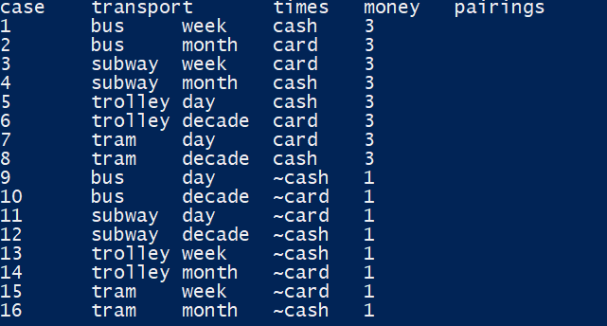
Вид транспорта | Период | Способ оплаты
Автобус | День | Карта
Автобус | Неделя | Наличными
Автобус | Декада | Карта
Автобус | Месяц | Наличными
Троллейбус | Неделя | Карта
Троллейбус | Декада | Наличными
Троллейбус | Месяц | Карта
Троллейбус | День | Наличными
Метро | Декада | Карта
Метро | Месяц | Наличными
Метро | День | Карта
Метро | Неделя | Наличными
Трамвай | Месяц | Карта
Трамвай | День | Наличными
Трамвай | Неделя | Карта
Трамвай | Декада | Наличными

